Son
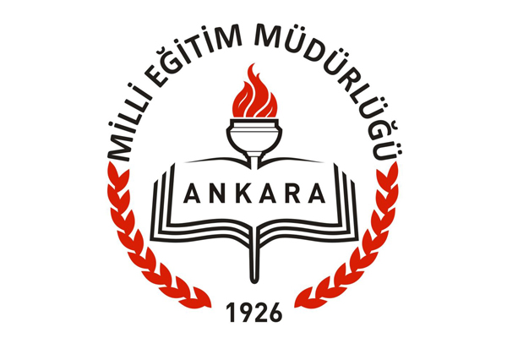

SİNCAN İLÇE MİLLÎ EĞİTİM MÜDÜRLÜĞÜ
STRATEJİ GELİŞTİRME ŞUBE MÜDÜRLÜĞÜ
2015

